帳票レイアウト_エクセル
帳票レイアウト_エクセル |  |  |  | システム名 |  |  |  | (仮)Works |  |  | 作成者 |  | 修正者
 |  |  |  | サブシステム名 |  |  |  |  |  |  | 作成日 |  | 修正日

ヘッダ部

明細部

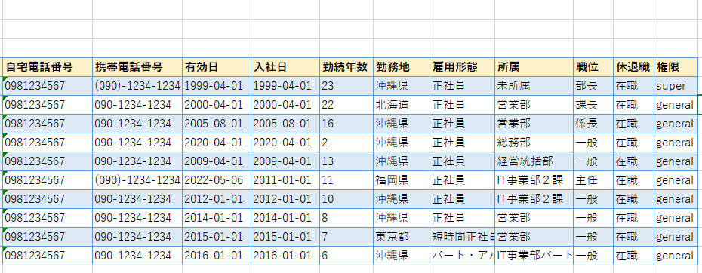
明細部

帳票出力項目一覧 |  |  |  | システム名 |  |  |  | (仮)Works |  |  | 作成者 |  | 修正者
 |  |  |  | サブシステム名 |  |  |  |  |  |  | 作成日 |  | 修正日

No | 項目名 |  | フォント |  |  | 表示属性 |  |  |  | 編集様式
 |  |  | 種類 |  | サイズ | 文字詰 | 表示桁数 | 内部桁数 | フォーマット | 出力編集 |  | 参照エンティティ |  | 参照カラム
 | 【ヘッダ部】
1 |  | 作成日 | Yu Gothic |  | - | 右詰 | 11 | 11 | YYYY年MM月DD日 | 出力時のシステム日時を使用
2 |  | 会社コード | Yu Gothic |  | - | 右詰 | 5 | 5 | 数字(ZZZZ9) |  |  | 会社情報 |  | 会社コード
3 |  | 会社名 | Yu Gothic |  | - | 右詰 | - | - | 文字列 | 姓 + 名を結合 |  | 会社情報 |  | 会社名
 | 【明細部】
4 |  | 社員コード | Yu Gothic |  | - | 右詰 | 5 | 5 | 数字(ZZZZ9) |  |  | ユーザー情報 |  | 社員コード
5 |  | 氏名 | Yu Gothic |  | - | 右詰 | - | - | 文字列 | 姓 + 名を結合 |  | ユーザー情報 |  | 姓,名
6 |  | 氏名(カナ) | Yu Gothic |  | - | 右詰 | - | - | 文字列 | 姓 + 名を結合 |  | ユーザー情報 |  | 姓,名
7 |  | 性別 | Yu Gothic |  | - | 右詰 | 5 | 5 | 数字(ZZ：Z9) | H:m:s → H:mに変換する |  | 勤怠情報 |  | 予定退勤時間
8 |  | 生年月日 | Yu Gothic |  | - | 右詰 | 5 | 5 | 数字(ZZ：Z9) | 実働時間計算SQLで算出 H:m:s → H:mに変換する |  | 勤怠情報
9 |  | 年齢 | Yu Gothic |  | - | 右詰 | 5 | 5 | 数字(ZZ：Z9) | 残業時間計算SQLで算出 H:m:s → H:mに変換する |  | 勤怠情報
10 |  | メールアドレス | Yu Gothic |  | - | 右詰 | 5 | 5 | 数字(ZZ：Z9) | H:m:s → H:mに変換する |  | 勤怠情報 |  | 打刻出勤時間
11 |  | 住所 | Yu Gothic |  | - | 右詰 | 5 | 5 | 数字(ZZ：Z9) | H:m:s → H:mに変換する |  | 勤怠情報 |  | 打刻退勤時間
12 |  | 自宅電話番号 | Yu Gothic |  | - | 右詰 | 5 | 5 | 数字(ZZ：Z9) | H:m:s → H:mに変換する |  | 勤怠情報 |  | 予定出勤時間
13 |  | 携帯電話番号 | Yu Gothic |  | - | 右詰 | 5 | 5 | 数字(ZZ：Z9) | H:m:s → H:mに変換する |  | 勤怠情報 |  | 予定出勤時間
14 |  | 有効日 | Yu Gothic |  | - | 右詰 | 5 | 5 | 数字(ZZ：Z9) | 実働時間計算SQLで算出 H:m:s → H:mに変換する |  | 勤怠情報
15 |  | 入社日 | Yu Gothic |  | - | 右詰 | 5 | 5 | 数字(ZZ：Z9) | 残業時間計算SQLで算出 H:m:s → H:mに変換する |  | 勤怠情報
16 |  | 勤続年数 | Yu Gothic |  | - | 右詰 | - | - | 文字列 |  |  | 勤怠情報 |  | 備考
17 |  | 勤務地 | Yu Gothic |  | - | 右詰 | - | - | 文字列 + 数字(YYYY-MM-DD H:m:s) | 承認者名と承認時刻を結合する |  | 勤怠情報 |  | 承認ユーザコード,承認スタンプ
18 |  | 雇用形態 | Yu Gothic |  | - | 右詰 | - | - | 文字列 + 数字(YYYY-MM-DD H:m:s) | 承認者名と承認時刻を結合する |  | 勤怠情報 |  | 承認ユーザコード,承認スタンプ
19 |  | 所属 | Yu Gothic |  | - | 右詰 | - | - | 文字列 + 数字(YYYY-MM-DD H:m:s) | 承認者名と承認時刻を結合する |  | 勤怠情報 |  | 承認ユーザコード,承認スタンプ
20 |  | 職位 | Yu Gothic |  | - | 右詰 | - | - | 文字列 + 数字(YYYY-MM-DD H:m:s) | 承認者名と承認時刻を結合する |  | 勤怠情報 |  | 承認ユーザコード,承認スタンプ
21 |  | 休退職 | Yu Gothic |  | - | 右詰 | - | - | 文字列 + 数字(YYYY-MM-DD H:m:s) | 承認者名と承認時刻を結合する |  | 勤怠情報 |  | 承認ユーザコード,承認スタンプ
22 |  | 権限 | Yu Gothic |  | - | 右詰 | - | - | 文字列 + 数字(YYYY-MM-DD H:m:s) | 承認者名と承認時刻を結合する |  | 勤怠情報 |  | 承認ユーザコード,承認スタンプ

